箱唛扫码
Factory name (工厂名称) | 正信
PO. Number(订单号) | 80716-01 80719-01 80933-01
Style Code.(款号) | 6985-693
Product Code.(产品编号) | RECYCLE CARE LABEL RECYCLE COMPONENT LABEL BLANK CARE LABEL | Carton No.(箱号):
Inner Packages(包装方式） | 2000pcs/ bundle | 1\1
SIZE/qty (尺码/数量) | 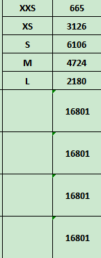
Carton Dimension（箱规） | 30*40*50 | Country of Origin：
Gross Weight（毛重） | 16.2kg | Made In China
Net Weight（净重） | 15.8kg
Remark（备注）

06985693902012
06985693902029
06985693902036
06985693902043
06985693902081

